附件4 图片
南宁轨道交通运营分公司2019年电源模块等通号物资项目 图片
序号 | 物料编码 | 物料名称 | 数量 | 单位 | 图片
3 | 2019-02-TH-231371-5 | 阻容盒 | 10 | 个 | 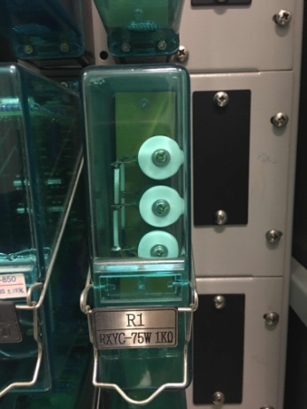 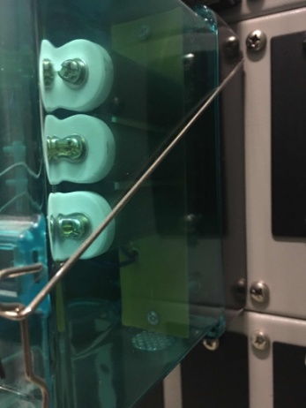 正背面
8 | 2019-02-TH-231371-10 | 道岔表示变压器 | 3 | 个 | 